Blad1
 | Indicatieve bruto verkoopprijs (€ ex. btw) / Prix de vente brut indicatif (€ hors TVA)

Tissue | VMZ Manual Cassette 65mm |  |  |  | VMZ Manual ZIP Cassette 85mm |  |  |  | VMZ Z-Wave Cassette 85mm |  |  |  | VMZ Z-Wave Cassette 100mm |  |  |  | VMZ Solar Cassette 85mm |  |  |  | VMZ Solar Cassette 100mm |  |  |  | VMZ Electro 230 Cassette 85mm |  |  |  | VMZ Electro 230 Cassette 100mm
 | Height < 210cm |  | Height > 210cm |  | Height < 180cm |  | Height > 180cm |  | Width < 120cm |  | Width > 120cm |  | Width < 300cm |  | Width > 300cm |  | Width < 120cm |  | Width > 120cm |  | Width < 300cm |  | Width > 300cm |  | Width < 120cm |  | Width > 120cm |  | Width < 300cm |  | Width > 300cm

Group I | cm | 50 | cm | 50 | cm | 200 | cm | 200 | cm | 50 | cm | 50 | cm | 50 | cm | 50 | cm | 50 | cm | 50 | cm | 50 | cm | 50 | cm | 50 | cm | 50 | cm | 50 | cm | 50
10% transmission | 50 | 54.00 € | 50 | 54.00 € | 240 | 560.25 € | 240 | 560.25 € | 50 | 495.00 € | 50 | 495.00 € | 50 | 580.50 € | 50 | 582.75 € | 50 | 722.25 € | 50 | 724.50 € | 50 | 897.75 € | 50 | 902.25 € | 50 | 272.25 € | 50 | 283.50 € | 50 | 362.25 € | 50 | 375.75 €

Group II | cm | 50 | cm | 50 | cm | 50 | cm | 50 | cm | 50 | cm | 50 | cm | 50 | cm | 50 | cm | 50 | cm | 50 | cm | 50 | cm | 50 | cm | 50 | cm | 50 | cm | 50 | cm | 50
1% transmission | 50 | 54.00 € | 50 | 54.00 € | 40 | 238.50 € | 180 | 355.50 € | 50 | 495.00 € | 50 | 497.25 € | 50 | 580.50 € | 50 | 585.00 € | 50 | 724.50 € | 50 | 724.50 € | 50 | 900.00 € | 50 | 902.25 € | 50 | 272.25 € | 50 | 285.75 € | 50 | 364.50 € | 50 | 378.00 €

Group III | cm | 50 | cm | 50 | cm | 50 | cm | 50 | cm | 50 | cm | 50 | cm | 50 | cm | 50 | cm | 79.1 | cm | 50 | cm | 161.6 | cm | 400 | cm | 50 | cm | 50 | cm | 50 | cm | 400
6% transmission | 50 | 56.25 € | 50 | 56.25 € | 40 | 238.50 € | 180 | 364.50 € | 50 | 499.50 € | 50 | 499.50 € | 50 | 582.75 € | 270 | 825.75 € | 85.8 | 787.50 € | 50 | 726.75 € | 208.3 | 1,271.25 € | 252 | 1,833.75 € | 50 | 276.75 € | 50 | 288.00 € | 50 | 366.75 € | 270 | 1,356.75 €

 |  |  |  |  |  |  |  |  | 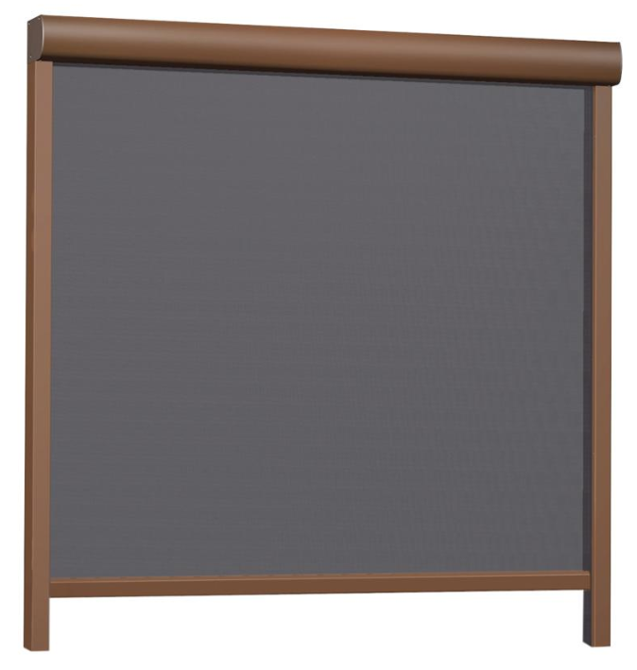 |  |  |  |  |  |  |  | 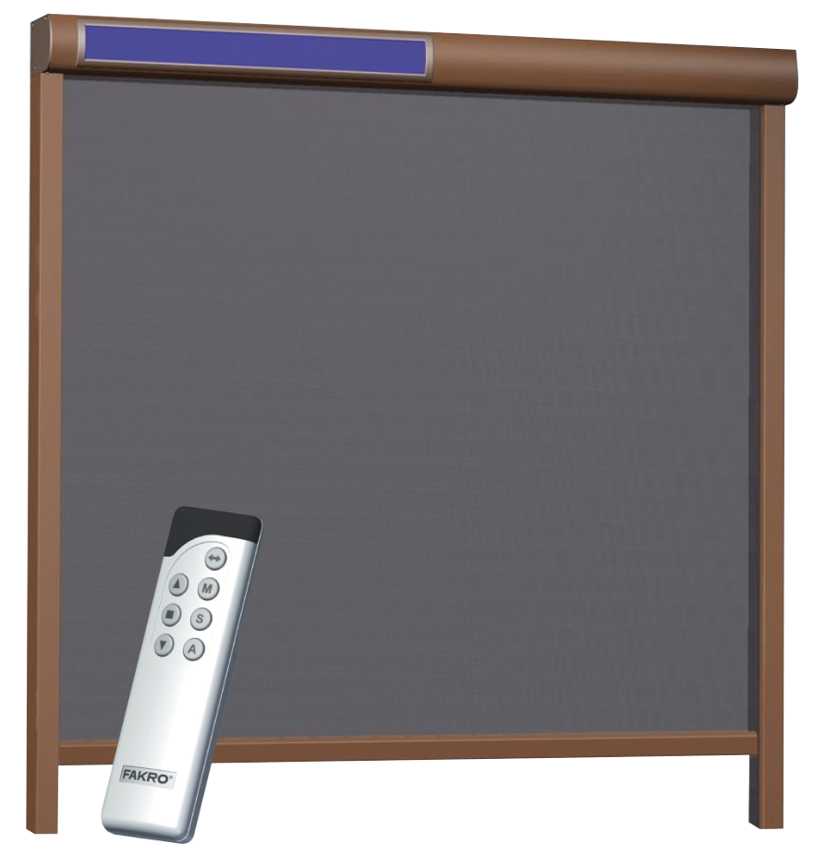

 | Voor montage op gevel / Pour montage en surface
Breedte / Largeur | Dagmaat / Dimension jour + 6cm |  |  |  | Dagmaat / Dimension jour + 7cm |  |  |  | Dagmaat / Dimension jour + 7cm |  |  |  | Dagmaat / Dimension jour + 7cm |  |  |  | Dagmaat / Dimension jour + 7cm |  |  |  | Dagmaat / Dimension jour + 7cm |  |  |  | Dagmaat / Dimension jour + 7cm |  |  |  | Dagmaat / Dimension jour + 7cm
Hoogte / Hauteur | Dagmaat / Dimension jour + 6,5cm |  |  |  | Dagmaat / Dimension jour + 8,5cm |  |  |  | Dagmaat / Dimension jour + 8,5cm |  |  |  | Dagmaat / Dimension jour + 10cm |  |  |  | Dagmaat / Dimension jour + 8,5cm |  |  |  | Dagmaat / Dimension jour + 10cm |  |  |  | Dagmaat / Dimension jour + 8,5cm |  |  |  | Dagmaat / Dimension jour + 10cm

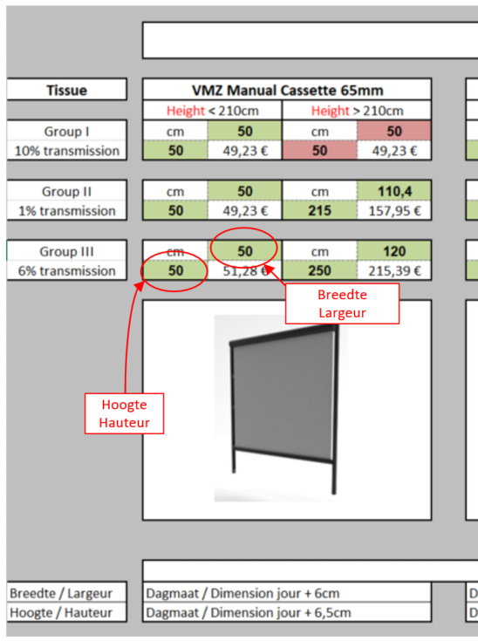
 |  |  |  |  |  |  |  | = OK | Afmeting is mogelijk / Dimension est possible

 |  |  |  |  |  |  |  | = N OK | Afmeting in niet mogelijk / Dimension n'est pas possible

 |  |  |  |  |  |  |  |  | Dus enkel indien hoogte EN breedte groen zijn is het mogelijk om de screen te produceren !

 |  |  |  |  |  |  |  |  | Donc, seulement si la hauteur ET la largeur sont vertes, il est possible de produire le screen !

